bug reports
Заголовок: | Запрос с параметрами checkin и checkout не возвращает результаты
ID: | rest-001
Дата | 2025-07-17
reporter | a.dorzhiev
priority | high
severity | major
Окружение | prod
Предусловия | В базе данных существуют записи бронирования для заданного периода (пример: с checkin 2018-01-01 и checkout 2019-01-01).
шаги | 1. Отправьте GET-запрос на https://restful-booker.herokuapp.com/booking с параметрами checkin=2018-01-01 и checkout=2019-01-01.
 | 2. Проверьте тело ответа.
Ожидаемый результат | возвращает массив объектов, каждый из которых содержит bookingid, соответствующий параметрам checkin и checkout.
Фактический результат | возвращает пустой массив [].

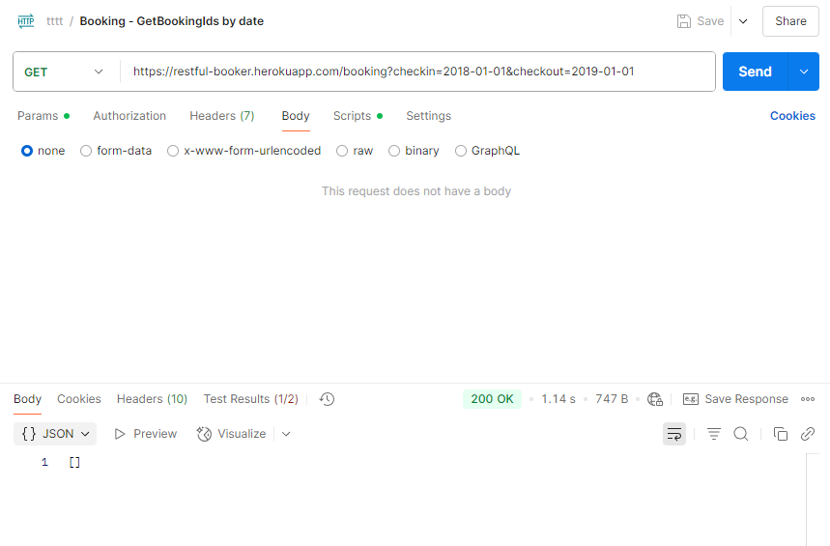
Вложения

